Result
사진대지
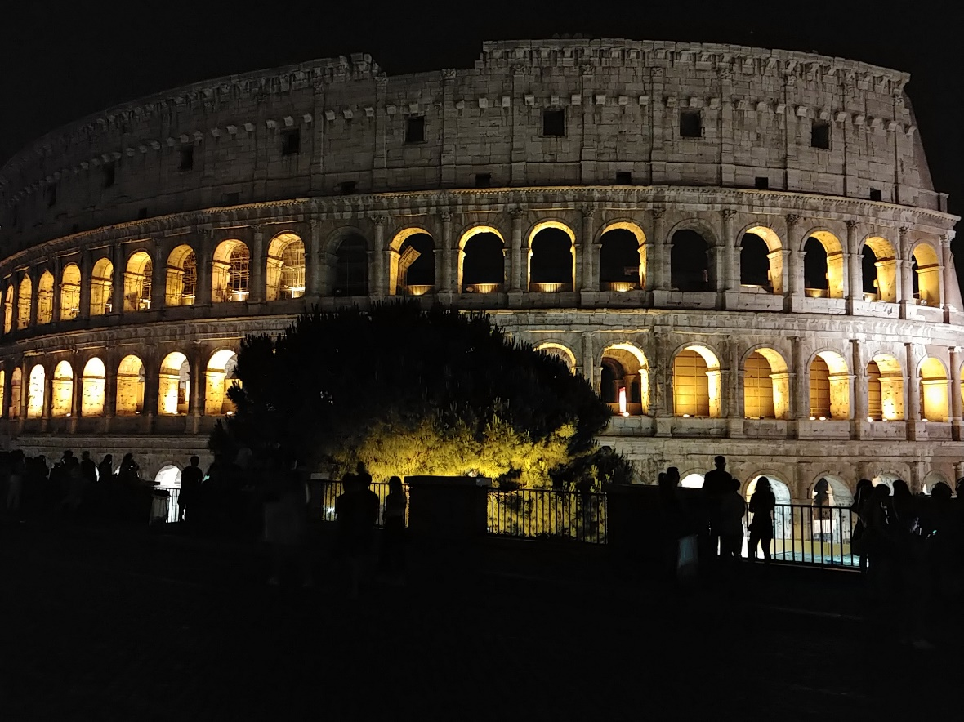
공사명
설명
위치 | 일자 | 2021-09-25
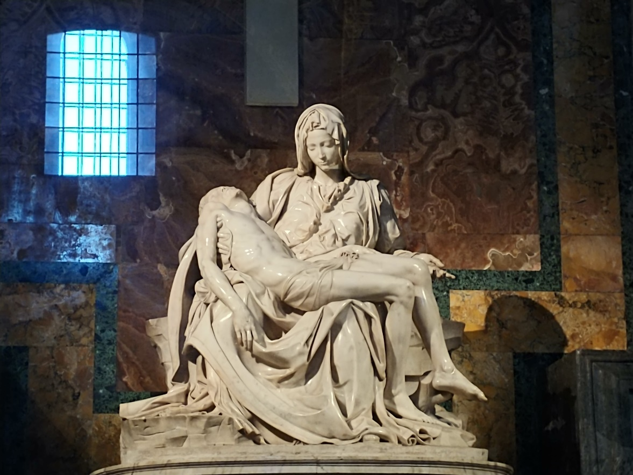
공사명
설명
위치 | 일자 | 2021-09-25
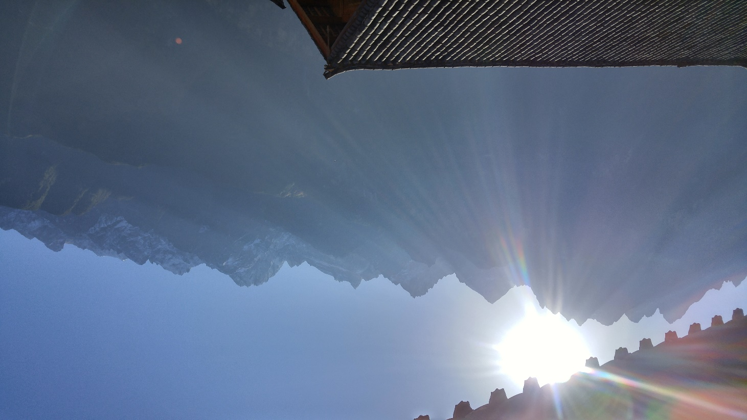
공사명
설명
위치 | 일자 | 2021-09-25
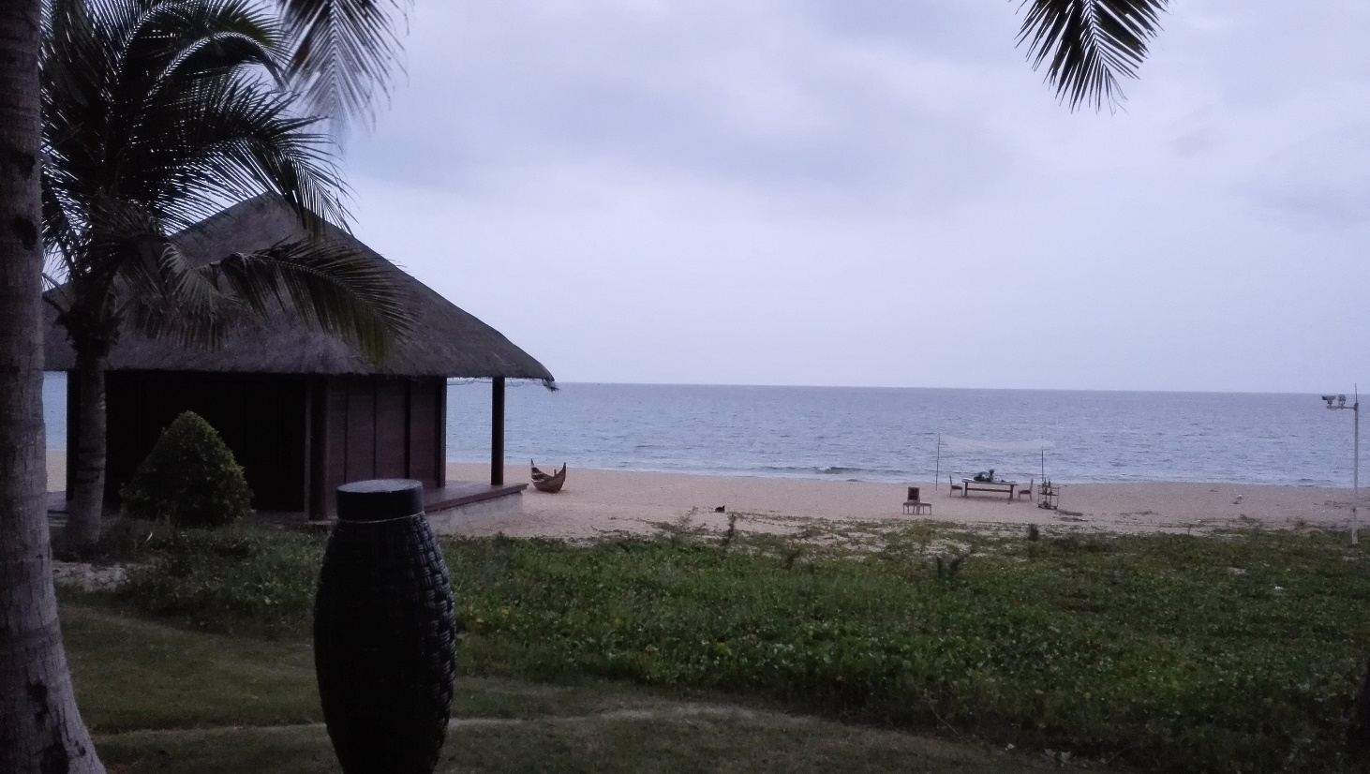
공사명
설명
위치 | 일자 | 2021-09-25
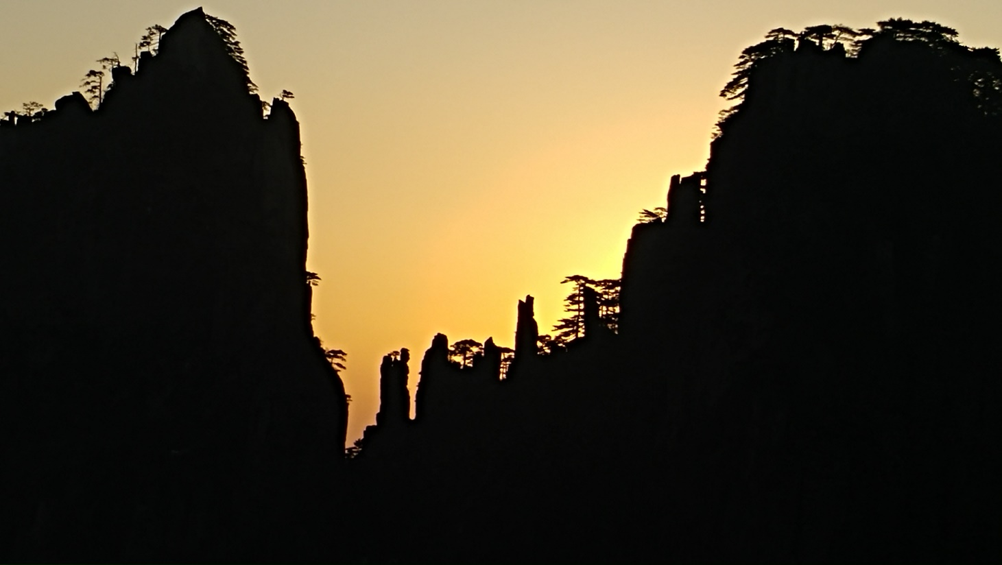
공사명
설명
위치 | 일자 | 2021-09-25
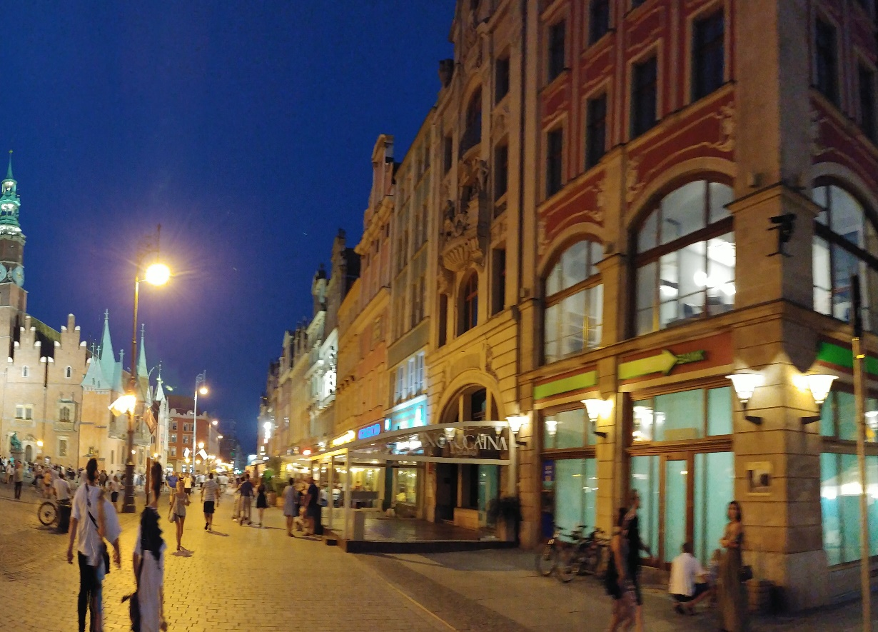
공사명
설명
위치 | 일자 | 2021-09-25

DB
공사명 | 위치 | 문서위치 | 설명 | 일자 | File Name | Path | SampleIMG
 |  | 1 |  | 2021-09-25 | 로마_콜로세움.jpg | D:\Work\RPA\구독자질문\사진대지\Image\ | 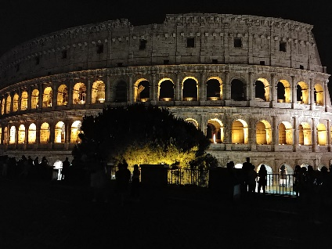
 |  | 2 |  | 2021-09-25 | 로마_피에타.jpg | D:\Work\RPA\구독자질문\사진대지\Image\ | 
 |  | 3 |  | 2021-09-25 | 중국_옥룡설산.jpg | D:\Work\RPA\구독자질문\사진대지\Image\ | 
 |  | 4 |  | 2021-09-25 | 중국_하이난.jpg | D:\Work\RPA\구독자질문\사진대지\Image\ | 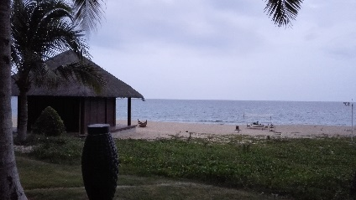
 |  | 5 |  | 2021-09-25 | 중국_황산.jpg | D:\Work\RPA\구독자질문\사진대지\Image\ | 
 |  | 6 |  | 2021-09-25 | 폴란드_브로츠와프.jpg | D:\Work\RPA\구독자질문\사진대지\Image\ | 

